Hoja1
M1 | Datos de pluviometría correspondientes a una localidad durante 60 años
363
381
394 | a) |  | Est descriptiva 95%
397
408 |  |  | Media | 567.11666667
412 |  |  | Error típico | 16.103585797
425 |  |  | Mediana | 548.5
438 |  |  | Moda | 438
438 |  |  | Desviación estándar | 124.73783921
446 |  |  | Varianza de la muestra | 15559.528531
453 |  |  | Curtosis | 0.035640691304
460 |  |  | Coeficiente de asimetría | 0.61688596494
460 |  |  | Rango | 574
463 |  |  | Mínimo | 363
465 |  |  | Máximo | 937
472 |  |  | Suma | 34027
476 |  |  | Cuenta | 60
478 |  |  | Nivel de confianza(95,0%) | 32.22320075
484
484 | b) | Representacion grafica con Box plot, histograma y poligono de frecuencias:
489
489 |  | Los obtuve de GeoGebra
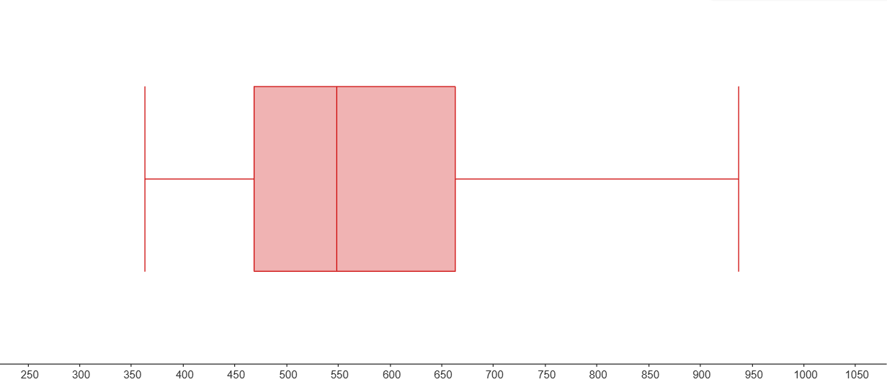
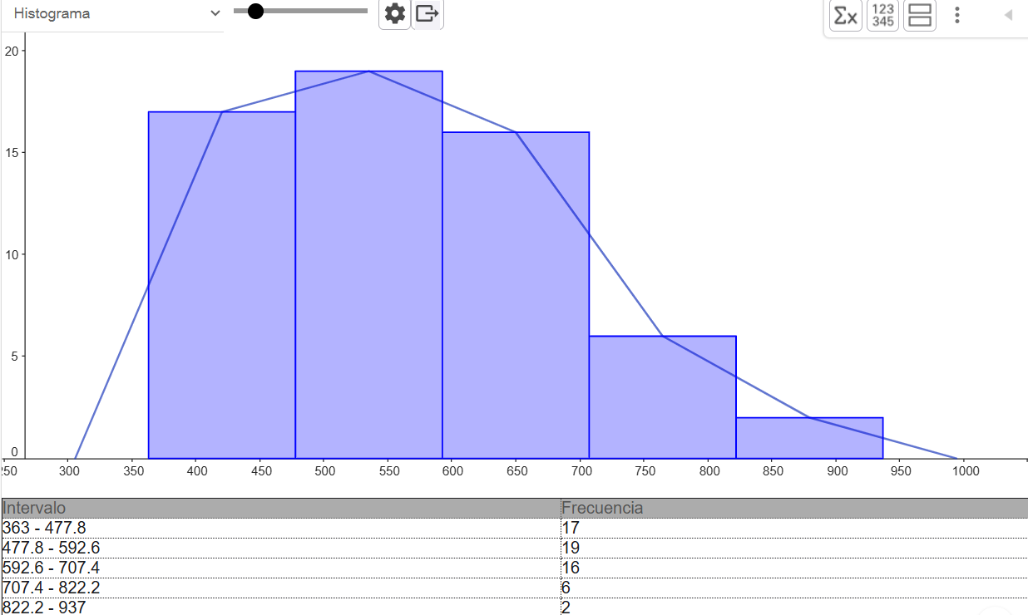
493
493
515
527
530
539
542
544
553
565
567
568
568
578
595
595
611
629 | c) | De los graficos anteriores puedo concluir:
630
639 |  | El boxplot indica una clara asimetría hacia la izquierda, ya que la mediana está desplazada hacia valores mayores
650 |  | y los datos se extienden más hacia los valores bajos. El histograma y el polígono de frecuencias confirman esta asimetría,
654 |  | con una mayor concentración de datos entre los 478 y 707, y una cola que se extiende hacia la izquierda
663
663 |  | Si, los datos poseen alta variabilidad, esto se puede evidenciar en los dos graficos
668 |  | En el boxplot lo notamos por el tamaño de la caja y por la asimetria que se observa
668 |  | Y en el histograma ya que los intervalos van desde 363 hasta 937, y existen observaciones alejadas lo cual indica dispersion
675
681 | d) | Obtengo el percentil 60 con excel: |  | 584.8
685
706 |  | Esto significa que el 60% de los valores de D1 son menores o iguales a 584,6 , en cambio el 40% restante son mayores
715 |  | en terminos de lluvia, esto quiere decir que la mayoria de los años se registro lluvias iguales o inferiores a 584,4
715
737
749
767
797
841
937

